画面イメージ
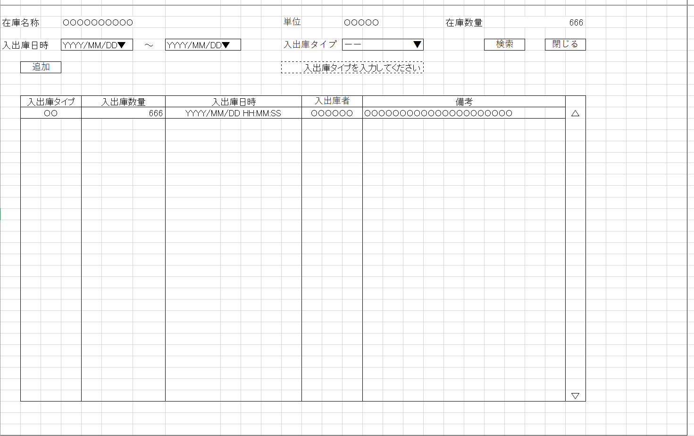
詳細設計書 | 論理名称 | K001 | システムID | KS | 改訂日 | 2022-12-06
 | 物理名称 | 入出庫情報一覧 | システム名称 | 倉庫管理システム | 改訂者 | 陳

画面イメージ

IO関連
詳細設計書 |  | 論理名称 |  |  | K001 |  |  | システムID | KS | 改訂日 | 2022-12-06
 |  | 物理名称 |  |  | 入出庫情報一覧 |  |  | システム名称 | 倉庫管理システム | 改訂者 | 陳

I/O関連図

在庫情報一覧
入出庫情報一覧
入出庫情報登録

入出庫情報
在庫情報

 |  |  |  | 入出庫タイプ

パラメータ一覧
No | 論理名称 |  | 物理名称 |  |  | I/O | 備考
1 | 在庫商品ID |  | id |  |  | 0 | 在庫情報一覧画面から、入出庫ボタン押下時
2
I
3
4
5
6
7
8
9
10
テーブル一覧
No | 論理名称 |  | 物理名称 |  |  | I/O | 備考
2 | t_stock |  | 在庫情報 |  |  | O
3 | t_stock_io |  | 入出庫情報 |  |  | O
4 | m_unit |  | 単位マスタ
5
O
6
7
8
9
10
ファイル一覧
No | 論理名称 |  | 物理名称 |  |  | I/O | 備考
2
3
4
5
6
7
8
9
10

画面項目
詳細設計書 |  |  | 論理名称 |  | K001 |  |  | システムID | KS |  | 改訂日 |  | 2022-12-06
 |  |  | 物理名称 |  | 入出庫情報一覧 |  |  | システム名称 | 倉庫管理システム |  | 改訂者 |  | 陳

画面項目
No | 項目名称 | 分類 |  | 必須 |  | 桁数 | 初期値 | テーブル |  | フィールド |  | 備考
1 | 入出庫日時 | combobox |  |  |  |  | 初期表示あり | 入出庫情報 |  | update_date
2 | 入出庫タイプ | combobox |  |  |  |  | 初期表示なし | 入出庫情報 |  | io_type
3 | 検索 | button
4 | 閉じる | button
5 | 追加 | button
6
7
8
画面レイアウトの項目とボタンをすべて記載してください。
9
10
11
12
13
14
15
16
17
18
19
20
21
22
23
24
25
26
27
28
29
30
31
32
33
34
35
36
37
38
39

イベント処理
詳細設計書 |  |  |  |  |  | 画面ID |  | K001 | システムID | KS | 改訂日 | 2022-12-06
 |  |  |  |  |  | 画面名称 |  | 勤怠実績一覧 | システム名称 | 勤怠管理システム | 改訂者 | 陳
1.初期表示処理

 | 1.1.画面制御

 |  | 1.1.1.活性化制御
 |  |  |  | なし

 | 1.2.在庫情報取得

 |  |  | 抽出項目
 |  |  |  | 在庫名称
 |  |  |  | 単位
 |  |  |  | 在庫数量

 |  |  | テーブル
 |  |  |  | 在庫情報(t_stock)
 |  |  |  | 単位マスタ(m_unit)
結合条件を追加

 |  |  | 抽出条件
 |  |  |  | ID=在庫情報ID
 |  |  |  | AND
 |  |  |  | 単位マスタ.削除フラグ＝0
 |  |  |  | 在庫情報.削除フラグ＝0

 |  |  | 集約条件
 |  |  |  | なし

 |  |  | ソート順
 |  |  |  | なし

 | 1.3.入出庫情報一覧取得

 |  |  | 抽出項目
 |  |  |  | 入出庫タイプ
 |  |  |  | 入出庫数量
 |  |  |  | 入出庫日時
 |  |  |  | 入出庫者
 |  |  |  | 備考

 |  |  | テーブル

 |  |  |  | 入出庫情報(t_stock_io)

削除フラグ
 |  |  | 抽出条件

 |  |  |  | ID=在庫商品ID

 |  |  | 集約条件
 |  |  |  | なし

 |  |  | ソート順
 |  |  |  | 入出庫情報.更新日時 |  |  | 降順

検索SQL文を記載してください。
2.検索ボタンクリック処理
 |  | 2.1入出庫タイプが入力しない場合
 |  |  |  | 以下のメッセージ赤文字で表示
 |  |  |  |  | 入出庫タイプを入力してください。
 |  | 2.2在庫商品ID、入出庫日時（入力しない場合、初期 当日の日付で表示
 |  |  |  |  | ）、入出庫タイプにより、入力された条件でDBに検索を実施する

3.追加ボタンクリック処理
 |  | ・入出庫情報登録へ遷移する。

4.閉じるボタンクリック処理
 |  | ・在庫情報一覧へ遷移する。

